BMH05108_BOM_V1.0
BMHB2018-DB BOM LIST |  |  |  |  |  | 日期 | 2023-12-15 | 版本 | V1.0
項目 | 序號 | 名稱/規格 | 封裝/尺寸 | 器件標號 | 數量 | 指定品牌 | 備註 | 自备料 | 修改日期 | 修改内容
PCB | A1 | BMHB2018-DB | 21.5mm×21.5mm |  | 1 |  | 工藝：FR-4,鍍金1u，綠底白印,过孔盖油，板厚：0.8mm 板上無客編！ |  |  |  | PCB 示意圖：
貼片 | 1 | 貼片電容 1pF ±10% C0G 50V 0201 | C0201 | C4,C21 | 2 | C85893_C85893采购信息-立创电子元器件商城 |  |  |  |  | 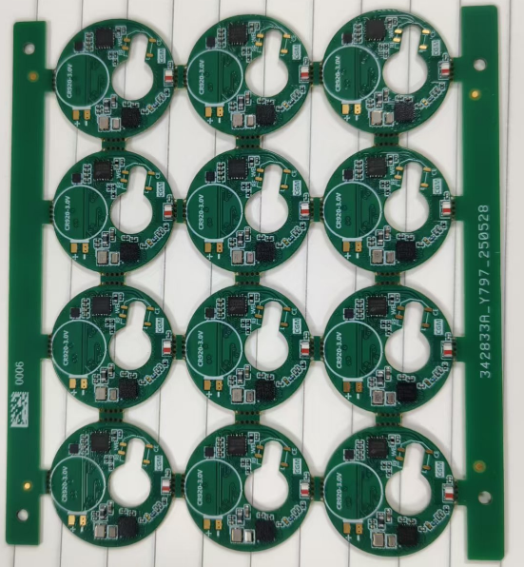
 | 2 | 貼片電容 100nF ±10% X5R 16V 0201 | C0201 | C7,C8,C11,C12,C13,C18 | 6 | C307380_C307380采购信息-立创电子元器件商城
 | 3 | 貼片電容 4.7uF ±10% X5R 10V 0402 | C0402 | C9 | 1 | C326586_C326586采购信息-立创电子元器件商城
 | 4 | 貼片電容 2.2uF ±20% X5R 10V 0201 | C0201 | C10 | 1 | C319184_C319184采购信息-立创电子元器件商城
 | 5 | 貼片電容 4.7uF ±20% X5R 6.3V 0201 | C0201 | C16 | 1 | C335103_C335103采购信息-立创电子元器件商城
 | 6 | 貼片電容 1uF ±20% X5R 6.3V 0201 | C0201 | C17 | 1 | C53067_C53067采购信息-立创电子元器件商城
 | 7 | 貼片電容 15pF ±5% C0G 50V 0201 | C0201 | C19 | 1 | C85891_C85891采购信息-立创电子元器件商城
 | 8 | 貼片電容 2.4pF C0G 25V 0201 | C0201 | C20 | 1 | C161385_C161385采购信息-立创电子元器件商城
 | 9 | 貼片電感 2.8nH 0201 | L0201-RD | L2 | 1 | C237463_C237463采购信息-立创电子元器件商城
 | 10 | 貼片電感 4.7uH ±20% 0603 | L0603 | L3 | 1 | C383396_C383396采购信息-立创电子元器件商城 | 指定MLZ1608N4R7LT000
 | 11 | 貼片電阻 47k ±1% 0201 | R0201 | R2 | 1 | C138139_C138139采购信息-立创电子元器件商城
 | 12 | 貼片電阻 5.6M ±1% 0402 | R0402 | R3 | 1 | C477755_C477755采购信息-立创电子元器件商城
 | 13 | 貼片電阻 20k ±1% 0201 | R0201 | R4 | 1 | C295787_C295787采购信息-立创电子元器件商城
 | 14 | 貼片電阻 0R ±1% 0201 | R0201 | R5 | 1 | C106227_C106227采购信息-立创电子元器件商城
 | 15 | 貼片NTC 47k 0201 | R0201 | RT1 | 1 | C387869_C387869采购信息-立创电子元器件商城 | 指定NTCG064BF473FTBX
 | 16 | 贴片晶振 16M 8pF SMD2016-4P | CRYSTAL-SMD_4P-L2.0-W1.6-BL-A | U1 | 1 | C2965577_C2965577采购信息-立创电子元器件商城 | 指定XL7EL89CKI-111YLC-16M
 | 17 | 贴片晶振 32.768k SMD1610-2P | CRYSTAL-SMD_L1.7-W1.1 | X1 | 1 | C5154201_C5154201采购信息-立创电子元器件商城 | 指定X1A0001210005
 | 18 | HT32F67595 LGA28 | LGA28_L3.0_W3.0mm | U2 | 1 | HOLTEK |  | V
 | 19 | CW201 SMD2012 | ANT-SMD_L2.0-W1.2_CW201 | U3 | 1 | 詠業科技 |  | V
 | 20 | BYS8505 LGA-4 | LGA-4_L1.5-W1.5-P0.65-BL | U8 | 1 | HOLTEK |  | V
 | 21 | BH66F2455 24QFN | WQFN-24_L3.0-W3.0-P0.40-TL-EP1.9 | U9 | 1 | HOLTEK |  | V
包装 | E1 | 待定 | 待定 |  | 0.5

